自动填写填表日期
在K列自动填写填表日期
项目开始日期 | 今天日期 | 持续天数 |  | 44397.770029
2021-06-28 | 2021-07-20 | 22 | 2021-07-20 18:30:11

考勤表
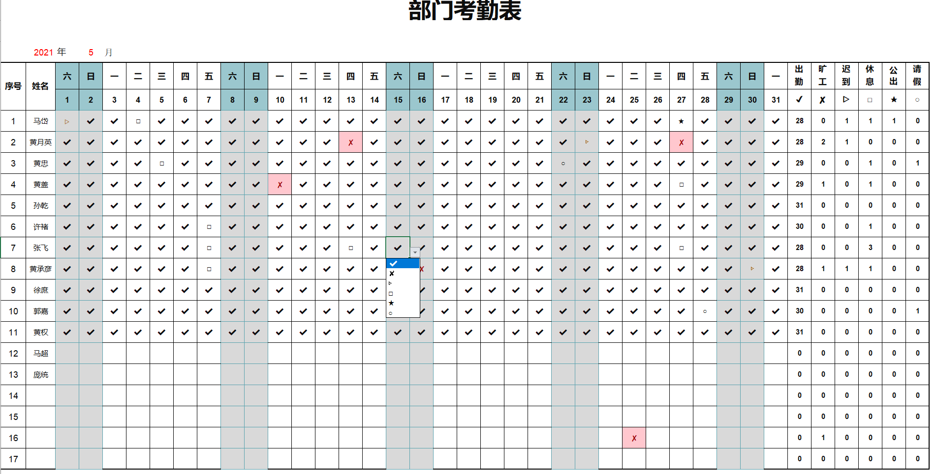
部门考勤表
 |  | 2021-02-01 | 2021-02-02 | 2021-02-03 | 2021-02-04 | 2021-02-05 | 2021-02-06 | 2021-02-07 | 2021-02-08 | 2021-02-09 | 2021-02-10 | 2021-02-11 | 2021-02-12 | 2021-02-13 | 2021-02-14 | 2021-02-15 | 2021-02-16 | 2021-02-17 | 2021-02-18 | 2021-02-19 | 2021-02-20 | 2021-02-21 | 2021-02-22 | 2021-02-23 | 2021-02-24 | 2021-02-25 | 2021-02-26 | 2021-02-27 | 2021-02-28 |  | =IF(DATE($B$5,$D$5,COLUMN(A1))<=EOMONTH(DATE($B$5,$D$5,1),0),DATE($B$5,$D$5,COLUMN(A1)),"")
序号 | 姓名 | 一 | 二 | 三 | 四 | 五 | 六 | 日 | 一 | 二 | 三 | 四 | 五 | 六 | 日 | 一 | 二 | 三 | 四 | 五 | 六 | 日 | 一 | 二 | 三 | 四 | 五 | 六 | 日 | =IFERROR(TEXT(DATE($B$5,$D$5,C4),"aaa"),"")
 |  | 1 | 2 | 3 | 4 | 5 | 6 | 7 | 8 | 9 | 10 | 11 | 12 | 13 | 14 | 15 | 16 | 17 | 18 | 19 | 20 | 21 | 22 | 23 | 24 | 25 | 26 | 27 | 28 | =IF(COLUMN(A1)<=DAY(EOMONTH(DATE($B$5,$D$5,1),0)),COLUMN(A1),"")
 | 2021 | 年 | 2 | 月
序号 | 姓名 | 44228 | 44229 | 44230 | 44231 | 44232 | 44233 | 44234 | 44235 | 44236 | 44237 | 44238 | 44239 | 44240 | 44241 | 44242 | 44243 | 44244 | 44245 | 44246 | 44247 | 44248 | 44249 | 44250 | 44251 | 44252 | 44253 | 44254 | 44255 | 出勤 | 旷工 | 迟到 | 休息 | 公出 | 请假 | =IF(MONTH(AD7+1)=MONTH(AD7),AD7+1,"")
 |  | 2021-02-01 | 2021-02-02 | 2021-02-03 | 2021-02-04 | 2021-02-05 | 2021-02-06 | 2021-02-07 | 2021-02-08 | 2021-02-09 | 2021-02-10 | 2021-02-11 | 2021-02-12 | 2021-02-13 | 2021-02-14 | 2021-02-15 | 2021-02-16 | 2021-02-17 | 2021-02-18 | 2021-02-19 | 2021-02-20 | 2021-02-21 | 2021-02-22 | 2021-02-23 | 2021-02-24 | 2021-02-25 | 2021-02-26 | 2021-02-27 | 2021-02-28 | ✔ | ✘ | ▷ | □ | ★ | ○
1 | 马岱 |  |  |  |  |  |  |  |  |  | ✔ | ✔ | ✔ | ✔ | □ | □ |  | ✔ | ✔ | ✘ | ✔ |  | ✔ |  | ○ | □ |  | ▷ |  | 8 | 1 | 1 | 3 | 0 | 1 | =COUNTIFS($C8:$AG8,AH$7)
2 | 黄月英 | ✘ |  |  |  |  |  |  |  |  | ✘ |  | ▷ |  |  |  |  | ▷ |  |  | ▷ |  |  | ▷ | ▷ | ✘ | □ |  |  | 0 | 3 | 5 | 1 | 0 | 0
3 | 黄忠 |  |  |  |  |  |  |  |  |  |  |  |  |  |  |  |  |  |  |  |  |  |  |  |  |  |  |  |  | 0 | 0 | 0 | 0 | 0 | 0
4 | 黄盖 |  |  |  |  |  |  |  |  |  |  | ▷ |  |  |  |  |  |  |  |  |  |  |  |  |  |  |  |  |  | 0 | 0 | 1 | 0 | 0 | 0
5 | 孙乾 |  |  |  |  |  |  |  |  |  |  |  |  |  |  |  |  |  |  |  |  |  |  |  |  |  |  |  |  | 0 | 0 | 0 | 0 | 0 | 0
6 | 许褚 |  |  |  |  |  |  |  |  |  |  |  | ✘ |  |  |  |  |  |  |  |  |  |  |  |  |  |  |  |  | 0 | 1 | 0 | 0 | 0 | 0
7 | 张飞 |  |  |  |  |  |  |  |  |  |  |  |  |  |  |  |  |  |  |  |  |  |  |  |  |  |  |  |  | 0 | 0 | 0 | 0 | 0 | 0
8 | 黄承彦 |  |  |  |  |  |  |  |  |  |  |  |  |  |  |  |  |  |  |  |  |  |  |  |  |  |  |  |  | 0 | 0 | 0 | 0 | 0 | 0
9 | 徐庶 |  |  |  |  |  |  |  |  |  |  |  |  |  |  |  |  |  |  |  |  |  |  |  |  |  |  |  |  | 0 | 0 | 0 | 0 | 0 | 0
10 | 郭嘉 |  |  |  |  |  |  |  |  |  | ✘ |  |  |  |  |  |  |  |  |  |  |  |  |  |  |  |  |  |  | 0 | 1 | 0 | 0 | 0 | 0
11 | 黄权 |  |  |  |  |  |  |  |  |  |  |  |  |  |  |  |  |  |  |  |  |  |  |  |  |  |  |  |  | 0 | 0 | 0 | 0 | 0 | 0
12 | 马超 |  |  |  |  |  |  |  |  |  |  |  |  |  |  |  |  |  |  |  |  |  |  |  |  |  |  |  |  | 0 | 0 | 0 | 0 | 0 | 0
13 | 庞统 |  |  |  |  |  |  |  |  |  |  |  |  |  |  |  |  |  |  |  |  |  |  |  |  |  |  |  |  | 0 | 0 | 0 | 0 | 0 | 0
14 |  |  |  |  |  |  |  |  |  |  |  |  |  |  |  |  |  |  |  |  |  |  |  |  |  |  |  |  |  | 0 | 0 | 0 | 0 | 0 | 0
15 |  |  |  |  |  |  |  |  |  |  |  |  |  |  |  |  |  |  |  |  |  |  |  |  |  |  |  |  |  | 0 | 0 | 0 | 0 | 0 | 0
16 |  |  |  |  |  |  |  |  |  |  |  |  |  |  |  |  |  |  |  |  |  |  |  |  |  |  |  |  |  | 0 | 0 | 0 | 0 | 0 | 0
17 |  |  |  |  |  |  |  |  |  |  |  |  |  |  |  |  |  |  |  |  |  |  |  |  |  |  |  |  |  | 0 | 0 | 0 | 0 | 0 | 0

workday系列
WORKDAY |  | WORKDAY(start_date,days,holidays) |  |  | 返回某日期（起始日期）之前或之后相隔指定工作日的某一日期的日期值。
 |  | Start_date | 为一个代表开始日期的日期。
 |  | Days | 为 Start_date 之前或之后不含周末及节假日的天数。Days 为正值将产生未来日期；为负值产生过去日期。
 |  | Holidays | 为可选的列表，表示需要从工作日历中排除的日期值

WORKDAY.INTL |  | WORKDAY.INTL(start_date, days, [weekend], [holidays]) |  |  |  | 返回指定的若干个工作日之前或之后的日期的序列号（使用自定义周末参数）。周末参数指明周末有几天以及是哪几天
 |  | Start_date | 开始日期（将被截尾取整）。
 |  | Days | Start_date 之前或之后的工作日的天数。正值表示未来日期；负值表示过去日期；零值表示开始日期。
 |  | Weekend | 指示一周中属于周末的日子和不作为工作日的日子。Weekend 是一个用于指定周末日子的周末数字或字符串。
 |  |  | 周末数字 | 周末日子
 |  |  | 1 或省略 | 星期六、星期日
 |  |  | 2 | 星期日、星期一
 |  |  | 3 | 星期一、星期二
 |  |  | 4 | 星期二、星期三
 |  |  | 5 | 星期三、星期四
 |  |  | 6 | 星期四、星期五
 |  |  | 7 | 星期五、星期六
 |  |  | 11 | 仅星期日
 |  |  | 12 | 仅星期一
 |  |  | 13 | 仅星期二
 |  |  | 14 | 仅星期三
 |  |  | 15 | 仅星期四
 |  |  | 16 | 仅星期五
 |  |  | 17 | 仅星期六

NETWORKDAYS |  | NETWORKDAYS(start_date, end_date, [holidays]) |  |  |  |  | 返回参数开始日期 和结束日期之间完整的工作日数值。工作日不包括周末和专门指定的假期

NETWORKDAYS.INTL |  | NETWORKDAYS.INTL(start_date, end_date, [weekend], [holidays]) |  |  |  |  | 返回两个日期之间的所有工作日数，使用参数指示哪些天是周末，以及有多少天是周末。

YEARFRAC |  | YEARFRAC(start_date, end_date, [basis]) |  |  |  |  | 返回 开始日期 和 结束日期之间的天数占全年天数的百分比
 |  | Start_date | 必需。一个代表开始日期的日期。
 |  | End_date | 必需。一个代表终止日期的日期。
 |  | Basis | 可选。要使用的日计数基准类型。
 |  | Basis | 日计数基准
 |  | 0 或省略 | US (NASD) 30/360
 |  | 1 | 实际天数/实际天数
 |  | 2 | 实际天数/360
 |  | 3 | 实际天数/365
 |  | 4 | 欧洲 30/360

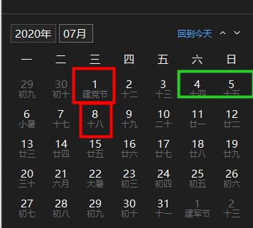
 | 项目 | 开始日期 | 工作天数 | 完成日期 | 项目 | 开始日期 | 工作天数 | 完成日期 | 国庆假期
WORKDAY | A | 2020-07-01 | 5 | 2020-07-08 | A | 2020-07-01 | 5 | 2020-07-08 | 2020-10-01
正常过周六日 | B | 2020-08-03 | 15 | 2020-08-24 | B | 2020-08-03 | 15 | 2020-08-24 | 2020-10-02
 | C | 2020-08-20 | 25 | 2020-09-24 | C | 2020-08-20 | 25 | 2020-09-24 | 2020-10-03
 | D | 2020-08-30 | 30 | 2020-10-09 | D | 2020-08-30 | 30 | 2020-10-16 | 2020-10-04
 | E | 2020-09-10 | 20 | 2020-10-08 | E | 2020-09-10 | 20 | 2020-10-15 | 2020-10-05
 |  |  |  | =WORKDAY(C44,D44) |  |  |  | =WORKDAY(H44,I44,$L$44:$L$50) | 2020-10-06
 | 每周工作6天，只有周末休息 |  |  |  |  |  |  |  | 2020-10-07
 | 项目 | 开始日期 | 工作天数 | 完成日期 | 项目 | 开始日期 | 工作天数 | 完成日期
WORKDAY.INTL | A | 2020-07-01 | 5 | 2020-07-07 | A | 2020-07-01 | 5 | 2020-07-07
 | B | 2020-08-03 | 15 | 2020-08-08 | B | 2020-08-03 | 15 | 2020-08-20
 | C | 2020-08-20 | 25 | 2020-08-26 | C | 2020-08-20 | 25 | 2020-09-18
 | D | 2020-08-30 | 30 | 2020-09-04 | D | 2020-08-30 | 30 | 2020-10-10
 | E | 2020-09-10 | 20 | 2020-09-16 | E | 2020-09-10 | 20 | 2020-10-10

NETWORKDAYS | 项目 | 开始日期 | 完成日期 | 工作天数 | 项目 | 开始日期 | 完成日期 | 工作天数
不含周末及节假日的天数 | A | 2020-07-01 | 2020-07-07 | 5 | A | 2020-07-01 | 2020-07-07 | 5
 | B | 2020-08-03 | 2020-08-23 | 15 | B | 2020-08-03 | 2020-08-23 | 15
 | C | 2020-08-20 | 2020-09-23 | 25 | C | 2020-08-20 | 2020-09-23 | 25
 | D | 2020-08-30 | 2020-10-08 | 29 | D | 2020-08-30 | 2020-10-08 | 24
 | E | 2020-09-10 | 2020-10-07 | 20 | E | 2020-09-10 | 2020-10-07 | 15

NETWORKDAYS.INTL | 项目 | 开始日期 | 完成日期 | 工作天数 | 项目 | 开始日期 | 完成日期 | 工作天数
不含周日及节假日的天数 | A | 2020-07-01 | 2020-07-07 | 6 | A | 2020-07-01 | 2020-07-07 | 6
 | B | 2020-08-03 | 2020-08-23 | 18 | B | 2020-08-03 | 2020-08-23 | 18
 | C | 2020-08-20 | 2020-09-23 | 30 | C | 2020-08-20 | 2020-09-23 | 30
 | D | 2020-08-30 | 2020-10-08 | 34 | D | 2020-08-30 | 2020-10-08 | 31
 | E | 2020-09-10 | 2020-10-07 | 24 | E | 2020-09-10 | 2020-10-07 | 21

YEARFRAC | 开始日期 | 结束日期 | 占全年
 | 2020-05-10 | 2020-10-07 | 41%

